Элит 1300гр


 | Состав элитного новогоднего подарка весом 1300 гр:

 | Наименование кондитерских изделий | Производитель | Кол-во штук
 | Конфеты
НОВОГОДНИЙ ПОДАРОК | Красный мак | Объединенные кондитеры "Красный Октябрь" | 2
Зимний вечер | Кара-кум | Объединенные кондитеры "Красный Октябрь" | 1
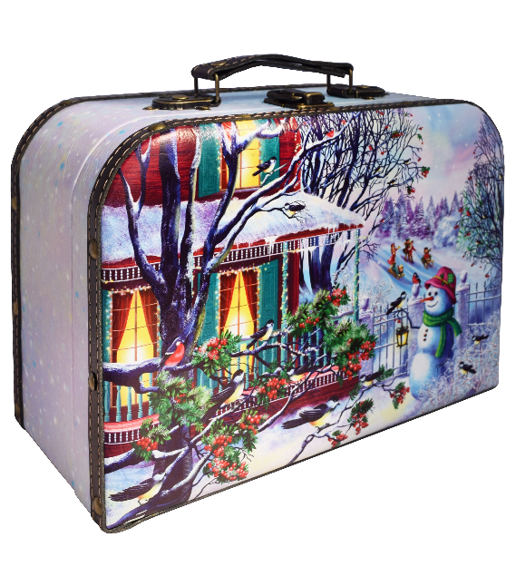
 | Вечерний звон | Объединенные кондитеры "Рот Фронт" | 1
 | Бабаевская Белочка | Объединенные кондитеры "Рот Фронт" | 1
 | Осенний вальс | Объединенные кондитеры "Рот Фронт" | 1
 | Трюфели | Объединенные кондитеры "Красный Октябрь" | 1
 | Трюфели вкус имбирно-пряничный | Объединенные кондитеры "Красный Октябрь" | 1
 | Трюфели тирамису/ кофе мокко/ итальянские | КФ "Победа" | 1
 | Снегири | КФ "Коммунарка" | 1
 | Триумф | Объединенные кондитеры "Красный октябрь" | 2
 | Бабаевский трюфельный крем | Объединенные кондитеры КК "Бабаевский" | 2
Вес подарка: 1300 гр. | Вдохновение крем | Объединенные кондитеры КК "Бабаевский" | 2
 | Маленькое чудо | КО "Славянка" | 1
 | Добрянка | КФ "АККОНД" | 1
ООО "Конфетти" | Рулада фундук/ арахис/ сливки | КФ "АККОНД" | 1
г. Белгород ул. Студенческая 21А | Мишка косолапый медовый грильяж | Объединенные кондитеры "Красный Октябрь" | 1
тел. 8(4722)20-25-20, 58-97-71 | Миндаль в шоколаде | КФ "Озерский сувенир" | 3
www.konfetti.pro | Фундук в шоколаде | КФ "Озерский сувенир" | 3
belgorod@konfetti.pro | Чернослив в шоколаде | КФ "Микаэлло" | 1
 | Абрикос в шоколаде | КФ "Микаэлло" | 1
 | Инжир в шоколаде | КФ "Микаэлло" | 1
 | Финик в шоколаде | КФ "Микаэлло" | 1
 | Мандарин в шоколаде | КФ "Микаэлло" | 1
 | Сливочная МУ | КФ "Невский Кондитер" | 1
 | Красная шапочка | Объединенные кондитеры "Красный Октябрь" | 1
 | Аленка | Объединенные кондитеры "Красный Октябрь" | 1
 | Мишка косолапый | Объединенные кондитеры "Красный Октябрь" | 1
 | Петровский Форт | КФ "Невский Кондитер" | 1
 | Коровка Любимая | Объединенные кондитеры "Рот Фронт" | 1
 | Наслаждение | Объединенные кондитеры КК "Бабаевский" | 1
 | Птица счастья | КФ "Победа" | 1
 | Дежавю с суфле глазированный | КФ "АККОНД" | 1
 | Веселая щучка | КФ "Сласти" | 1
 | Заодно №1 | КФ "Коммунарка" | 1
 | Золотой степ | КО "Славянка" | 1
 | Марс мини | ООО "Марс" | 1
 | Твикс мини | ООО "Марс" | 1
 | Сникерс мини | ООО "Марс" | 1
 | Милки Вей мини | ООО "Марс" | 1
 | Мюзикл | КФ "Невский Кондитер" | 1
 | Фарс | КО "Славянка" | 1
 | Нуга в шоколаде | КЦ "Мерлетто" | 1
 | Аленка пряничная сказка | Объединенные кондитеры "Красный Октябрь" | 1
 | Суфле Коровка | Объединенные кондитеры "Красный Октябрь" | 1
 | Птичье молоко | Объединенные кондитеры "Красный Октябрь" | 1
 | Аленка крем-брюле купол | Объединенные кондитеры "Красный Октябрь" | 2
 | Пожужжим | КФ "Невский Кондитер" | 1
 | Восточный базар | Объединенные кондитеры КФ "ТАКФ" | 2
 | Халва подсолнечная с глазурью | Объединенные кондитеры "Рот Фронт" | 1
 | Штучные кондитерские изделия
 | Батончик Бабаевский 50гр | Объединенные кондитеры КК "Бабаевский" | 1
 | Шоколад молочный 90гр | КФ "Победа" | 1
 | Десерт 22гр | КО "Славянка" | 1
 | Зефир в шоколаде Сладкие истории 40гр | Объединенные кондитеры "Рот Фронт" | 1
 | Раффаэлло 40гр | КФ "Ферреро" | 1
 | Ферреро Роше 37,5гр | КФ "Ферреро" | 1
 | Итого: |  | 65

